方案一
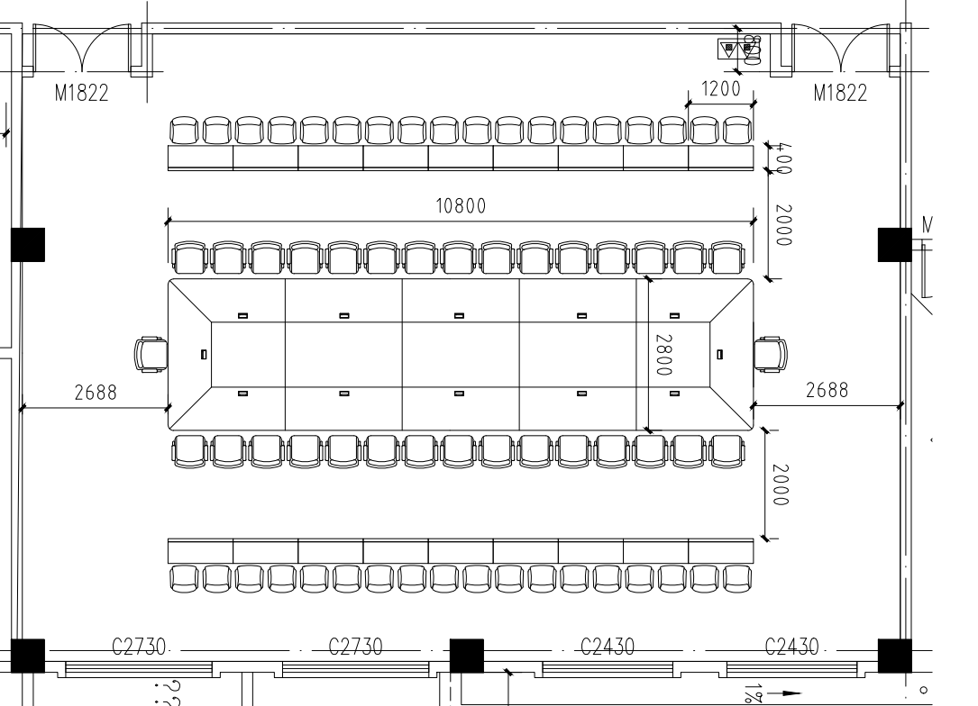
上饶卫生健康职业学院视频会议室办公桌椅报价单
序号 | 名称 | 尺寸 | 材质要求 | 参考图片 | 单位 | 数量 | 单价 | 总价
1 | 会议桌 | 10800*2800*760H | 1、基材：中密度纤维板★，符合国家环保标准，内结合强度高，比重合理木材含水率控制为 8%-12%；甲醛释放限量等级符合国家标准。 2、贴面：采用胡桃木木皮饰面，厚度≥0.6mm； 3、油漆：采用环保水性漆★，五底三面工艺、漆面涂膜无脱落、无裂开，表面平整无颗粒、气泡、渣点，颜色均匀，保证产品光泽、平整、纹理清晰、环保，金属含量、甲醛释放限量符合 国家标准。 4、五金配件：杯状暗铰链★、三合一连接件、螺丝、等无锈蚀，具有足够的承载能力、耐腐蚀能力。 5、成品需满足：甲醛释放量≤0.05mg/m³，家具涂层可迁移元素铅、镉、铬、汞均未检出，苯、甲苯、二甲苯、总挥发性有机化合物（TVOC）均未检出。 | 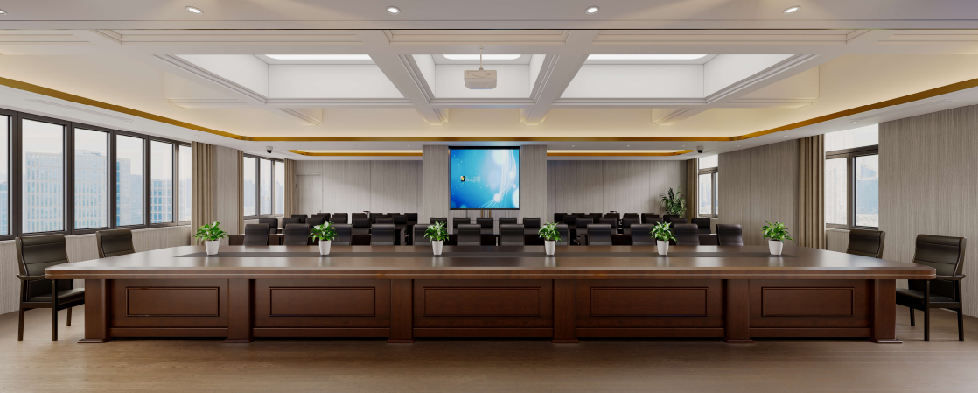 | 张 | 1
2 | 会议椅 | 常规 | 1、框架：采用优质橡木实木框架，防腐，防虫；甲醛释放限量等级符合国家标准。 2、贴面：采用胡桃木木皮饰面，厚度≥0.6mm； 3、油漆：采用环保水性漆★，五底三面工艺、漆面涂膜无脱落、无裂开，表面平整无颗粒、气泡、渣点，颜色均匀，保证产品光泽、平整、纹理清晰、环保，金属含量、甲醛释放限量符合国家标准。 4、五金配件：杯状暗铰链★、三合一连接件、螺丝、等无锈蚀，具有足够的承载能力、耐腐蚀能力。 | 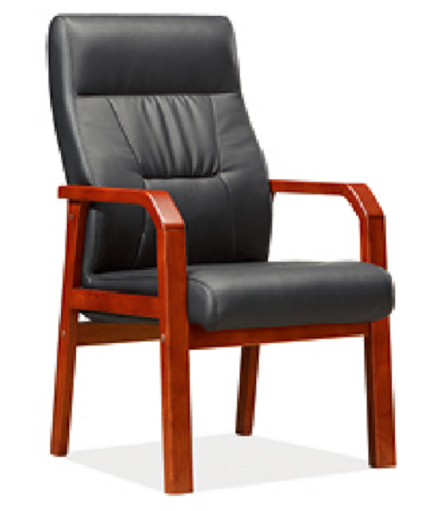 | 把 | 32
3 | 会议条桌 | 1200*400*760H | 1、基材：中密度纤维板★，符合国家环保标准，内结合强度高，比重合理木材含水率控制为 8%-12%；甲醛释放限量等级符合国家标准。 2、贴面：采用胡桃木木皮饰面，厚度≥0.6mm； 3、油漆：采用环保水性漆★，五底三面工艺、漆面涂膜无脱落、无裂开，表面平整无颗粒、气泡、渣点，颜色均匀，保证产品光泽、平整、纹理清晰、环保， 金属含量、甲醛释放限量符合国家标准。 4、五金配件：杯状暗铰链★、三合一连接件、螺丝、等无锈蚀，具有足够的承载能力、耐腐蚀能力。 | 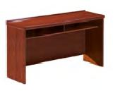 | 张 | 18
4 | 椅子 | 常规 | 1、框架：采用优质橡木实木框架，防腐，防虫；甲醛释放量符合 E1 级标准要求。 2、油漆：采用环保水性漆★，五底三面工艺、漆面涂膜无脱落、无裂开，表面平整无颗粒、气泡、渣点，颜色均匀，保证产品光泽、平整、纹理清晰、环保，金属含量、甲醛释放限量符合国家标准。 3、面料：西皮★软包 4、椅脚：采用实木油漆四脚椅架及扶手。 5、五金配件：无锈蚀，具有足够的承载能力、耐腐蚀能力。 |  | 把 | 36
合计：

